界面
UiFactory
界面控制创建工厂
UiService
界面服务层
ListenerFactory
事件创建工厂

控件A
名称->事件（HashMap)

控件B

事件
控件C

控件D
事件
控件

控件E

事件

控件G

控件F
事件

数据来源
Properties配置文件
dataSource
数据来源
当前数据是来自文件还是Floodlight以及请求需要的URL
energy
能耗参数
frame
数据来源
控件大小，位置，按钮名，面板标记名，窗口标题等
topo
拓扑图标定位信息
ipv4/dpid->坐标点
R文件
静态代码块
（Main函数执行前）
DataFactory
数据存储与获取工厂
依据配置文件决定采用哪个文件源
FileDataSource
文件操作源
（不完全）
UrlDataSource
Floodlight操作源
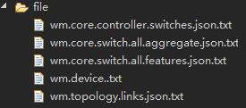
文件模拟

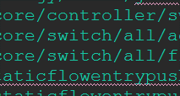
Floodlight
xxxxCfg
配置对象

其他需要配置的对象
例如：能耗计算器、UiFactory、拓扑定位服务

事件触发流程
控件调用事件
ListenerFactory
服务响应事件
操作数据事件（DataService)

DataFactory

服务响应事件
操作数据与界面事件，一般是向界面填充数据用的（FillService)

服务响应事件
操作数据事件（DataService)
往往计算完成后，需要返回数据，以供后续展示
数据工厂不只能获得数据
同时可以下发流表
DataFactory内部有保存
数据的集合，
如果数据可以临时存储，
将缓存在DataFactory中
像路径计算的数据

DataFactory

PathCalculatorDfsAll
路径计算

EnergyCalculator
能耗计算

服务响应事件
操作数据与界面事件，一般是向界面填充数据用的（FillService)
展示拓扑事件，需要从
DataFactory中读取数据，
然后获得UiFactory中的
控件，最后将数据加入

DataFactory

UiFactory

自动控制过程
保证拓扑展示正常

关闭Forwarding模块
服务->工厂->DAO
Floodlight中修改后Forwarding模块
 | TCP连接

AutoControler
自动控制器
开启自动控制按钮

Floodlight

Mininet
 |  | 请求流表

路径计算服务

下发流表

文档结构
计算器包：内部有路径计算，简单的能耗计算

DAO：与运行时数据获得有关

实体包：各种自定义结构体，尽量与Floodlight获得的JSON格式对应，一般JSON中有的数据，实体包中也有，但不一定用到

* Mark：用于与Floodlgiht进行TCP通信时的开始结束等标志

* TempPath：这是自定义的，用于保存路径计算中的临时路径

资源包：主要是配置资源，以及自定义的日志文件，线程资源（不太合适放在这里），工具类

服务包：主要是服务过程
* AutoControl：自动控制

* MainControler：启动程序，需要完成皮肤注册，解决乱码，调用组合控件，调用初始化数据，调用展示窗口
* UiService：内部函数只会调用一次，主要窗口初始化相关
UI包：界面的控制和事件资源

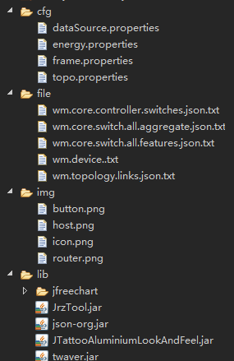
 | 配置文件

 | 文件模拟时使用，文件名由一定规则使用URL转换而来

 | 图片资源

 | 第三方jar包

